Plan1
RELACIONAMENTOS |  | RELACIONAMENTOS
O que são os Relacionamentos? |  | Relacionamentos são as estruturas que representam algum tipo de interação entre os elementos de duas ou mais Entidades. As Entidades muitas vezes podem ter elementos que se conectam uns com os outros para nos dar algum tipo de informação. É ai que entra então a representação gráfica dessas estruturas de conexão por através dos relacionamentos.
Como os Relacionamentos funcionam na Modelagem de Dados? |  | Os Relacionamentos vão expor qual é o tipo de relação que precisa existir entre os elementos para que uma determinada informação possa estar acessível para o cliente. Por exemplo: Imagine que um cliente possua um Banco de Dados com as seguintes entidades: CLIENTE e PRODUTOS, e ele deseje buscar uma informação que só poderá ser encontrada relacionando as duas Entidades, como por exemplo "Quantos produtos o cliente João comprou?" Para saber disso, ele vai precisar de possuir algum elemento que possam interligar as duas entidades e filtrar na entidade PRODUTO somente aqueles produtos que foram comprados pelo cliente João. O que estabelece a conexão entre essas duas tabelas é justamente o Relacionamento.
Ilustre o uso de um Relacionamento em um DER |  | 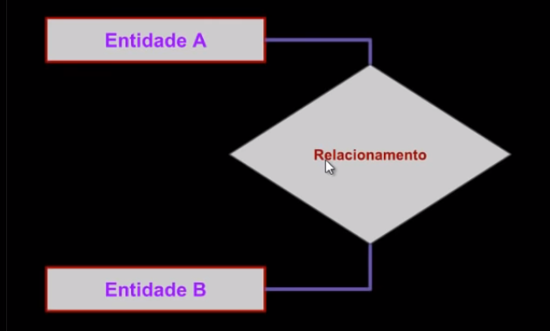 Num DER nós representamos um relacionamento utilizando a figura de um losângulo, e dentro do losângulo colocamos qual a tarefa do relacionamento, geralmente um "verbo não conjulgado", já que os relacionamentos frequentemente representam ações.
O que são Graus de Relacionamento? |  | Os Relacionamentos podem ser classificados em graus, o que define a diferença de um grau para outro é a quantidade de Entidades participando de um relacionamento. Os graus mais comuns são: - Unário (Relacionamento de uma Entidade com ela mesma); - Binário (Relacionamento entre 2 Entidades); - Ternário (Relacionamento entre 3 Entidades); Podemos ter relacionamentos maiores, entre quantas Entidades quisermos, mas o mais comum é o Relacionamento Binário.
Quais as características de um Relacionamento Unário? |  | O Relacionamento Unário, também conhecido como "Auto-Relacionamento" ou "Relacionamento Recursivo" é onde temos um relacionamento que acontece entre os elementos de uma única Entidade. Como podemos ver no exemplo ao lado, temos uma única Entidade "Pessoa" e o relacionamento é o "casamento", como uma pessoa só pode se casar com outra pessoa, o relacionamento tem que acontecer na mesma Entidade.
Quais as características de um Relacionamento Binário? |  | O Relacionamento Binário é um relacionamento que existe entre duas Entidades, esse é o tipo de relacionamento mais comum. Como podemos ver no exemplo abaixo, entre as Entidades "Setor" e "Funcionário", o relaciomanto que temos entre elas é o "Trabalho".
Quais as características de um Relacionamento Ternário? |  | 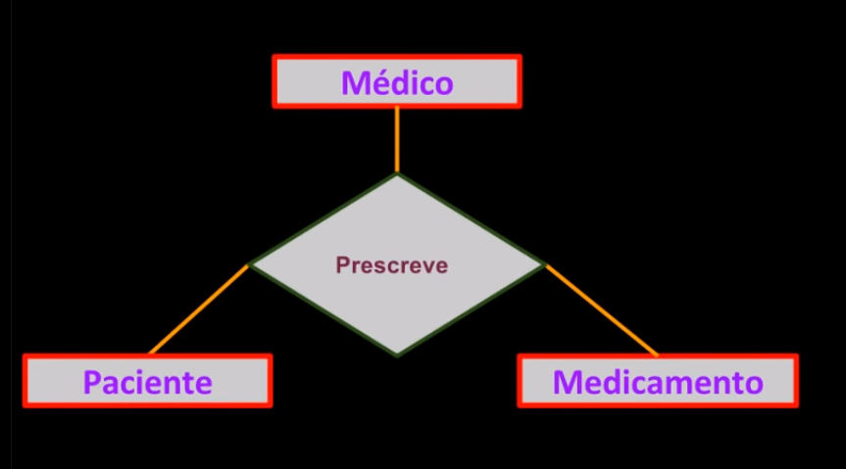 O Relacionamento Ternário é um relacionamento entre 3 Entidades, como podemos ver no exemplo ao lado, temos 3 Entidades: "Medico", "Paciente" e "Remédio" se relacionando entre si. OBSERVAÇÃO: É importante ressaltar que um relacionamento que ultrapasse 3 entidades não é Ternário, ele passa a ser um relacionamento N-ário.
Qual a importância da Chave-Primária e da Chave-Estrangeira para o Relacionamento entre duas tabelas ou mais? |  | A Chave-Primária como havemos de lembrar é um dado em particular de uma determinada instância que pode ser utilizado para identificá-la dentro de uma Entidade, já a Chave-Estrangeira é um Atributo de uma Entidade que pode ser usado para conectar uma Entidade com outra Entidade. Geralmente a Chave-Estrangeira entre 2 Entidades é a Chave-Primária delas. Como podemos ver no exemplo abaixo, onde a Chave-Primária da Entidade Cliente é "ID-Cliente" (Indicado como a figura de uma chave) que está relacionado como Chave-Estrangeira do mesmo atributo "ID-Cliente" na Entidade Vendas...
- reservado para a questão acima - |  | 
O que são Generalizações e Especializações? |  | Quando temos uma Entidade cujos atributos podem ser seraparados em uma ou mais Entidades Especializadas em um determinado assunto dentro do contexto da Entidade principal, temos o que chamamos de Generalização e Especialização. Generalização: é a Entidade geradora das Entidades Especializadas, geralmente ela possuí os mesmos atributos que as Entidades Especializadas, mas possuí chaves estrangeiras que levam até elas. Enquanto as Tabelas Especializadas são tabelas que possuem atributos específicos sobre o assunto em questão.
RELACIONAMENTOS |  | RELACIONAMENTOS
O que seria Integridade Referencial? E qual a importância dela para um Banco de Dados? | que | Integridade Referencial é quando garantimos que determinados atributos em uma Entidade que tem ligação com atributos de uma outra Entidade por através de Chave-Estrangeira mantenham a integridade das informações. Por exemplo, se temos uma Entidade para códigos de um produto, o campo código do produto deve ter o mesmo valor em quaisquer tabelas que referenciarem àquele produto. Se um detalhe no produto muda em uma tabela, devem haver garantias na programação do banco de dados que também mudem os dados em todas as outras entidades relacionadas.

